상품제안서
카테크 6in1 다기능 비상용 안전 망치 호루라기 후레쉬 CB557 | 상품코드: F27619

 |  |  |  |  |  |  | 02-412-0044 | www.easy1.co.kr
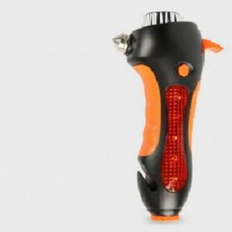

【상세/제작정보】 | 기본수량 미만 인쇄시 비용 추가.

【인쇄/포장옵션】 | 실크 / 포장지포장

【공급단가】 | 수량 | 50~ | 100~ | 500~ | 1,000~ | 2,000~
*VAT별도 | 단가 | 22,320원 | 21,940원 | 21,390원 | 21,010원 | 20,460원

【상품 URL】 | https://dev.easy1.co.kr:443/src/goods_detail.php?gdno=27619

